DiagramaGeneral
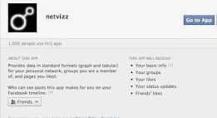

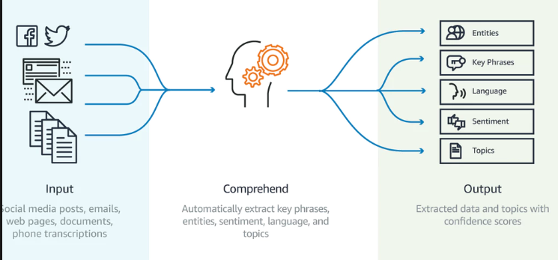

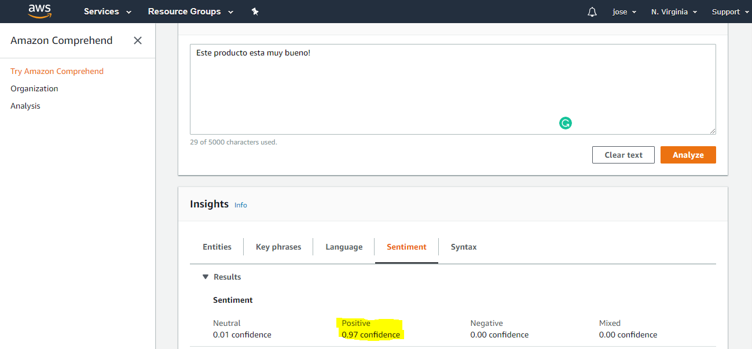

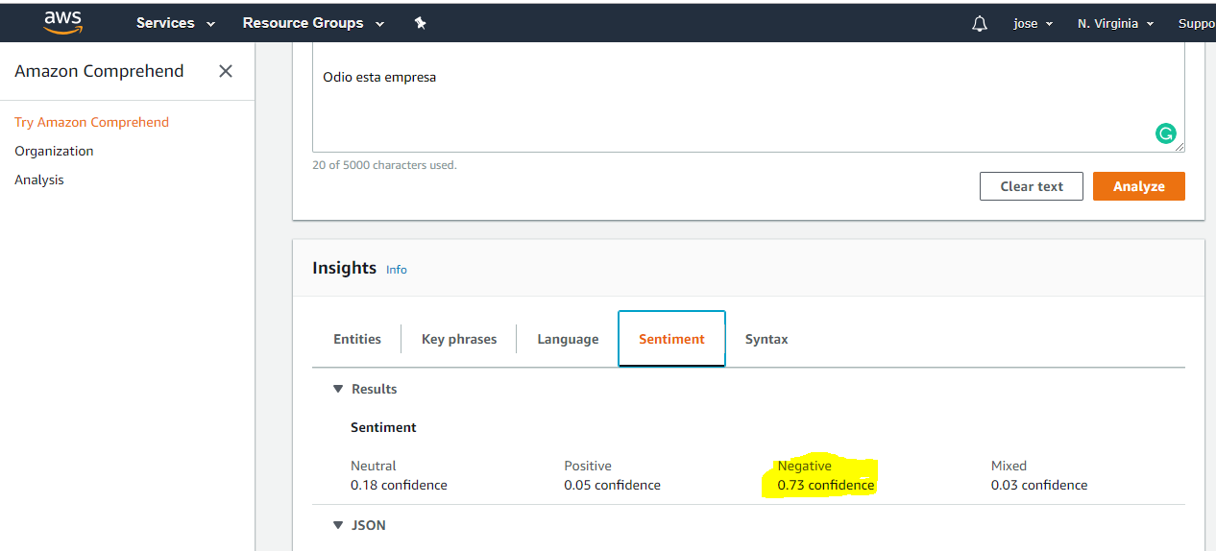

Dashboard Ejemplo
338K Comentarios
37 Fanpages de El Salvador
8 Meses de Historico (Ene-Ago 2018)

Distribución de las 37 FP
Almacenes | 9
Arte y Cultura | 1
Comida | 12
Comunidad | 1
Ferreterias | 2
Hotel | 2
Supermercado | 2
Telecomunicaciones | 4

 |  | Positivo |  | Neutro |  | Negativo |  | Consulta | Taggeo

 | General | 7.2% |  | 67.3% |  | 3.0% |  | 8.3% | 14.2%

 | Telcos | 6.2% |  | 66.9% |  | 9.6% |  | 8.2% | 9.1%

 | Tiendas | 8.7% |  | 76.8% |  | 1.1% |  | 7.0% | 6.5%

 | Restaur. | 6.4% |  | 62.4% |  | 1.0% |  | 10.6% | 19.6%

 | Hoteles | 13.4% |  | 61.8% |  | 1.2% |  | 18.0% | 5.6%

 | SuperM | 8.5% |  | 65.5% |  | 3.0% |  | 14.6% | 8.5%

 | Ferret | 10.8% |  | 64.1% |  | 0.8% |  | 12.5% | 11.8%

 | Bancos | 11.8% |  | 59.4% |  | 5.2% |  | 12.4% | 11.3%

 | Cultura | 14.6% |  | 43.7% |  | 0.3% |  | 27.9% | 13.5%

 | Comun. | 2.7% |  | 69.8% |  | 5.4% |  | 18.8% | 3.4%

 |  | Almacen | Positivo | Neutrales | Negativo | Consultas | Taggeo | TOTAL
 |  | Cupon Club | 6.6% | 77.9% | 0.4% | 4.1% | 10.9% | 100.0%
 |  | La Curacao | 19.3% | 65.4% | 3.2% | 4.0% | 8.0% | 100.0%
 |  | Oakland 1892 | 7.2% | 61.8% | 0.3% | 18.3% | 12.3% | 100.0%
 |  | Omnisport | 7.6% | 71.5% | 1.4% | 14.6% | 4.8% | 100.0%
 |  | Pierre Cardin | 1.8% | 92.3% | 0.1% | 4.3% | 1.4% | 100.0%
 |  | Prado | 4.2% | 71.6% | 0.9% | 15.3% | 8.1% | 100.0%
 |  | Siman | 9.9% | 57.7% | 0.8% | 17.1% | 14.5% | 100.0%
 |  | St Jacks | 11.2% | 78.2% | 0.3% | 4.3% | 6.1% | 100.0%
 |  | Super Repuestos | 8.2% | 81.3% | 0.3% | 7.3% | 2.9% | 100.0%
 |  | TOTAL | 8.7% | 76.8% | 1.1% | 7.0% | 6.5% | 100.0%

 |  | Cultura | Positivo | Neutrales | Negativo | Consultas | Taggeo | TOTAL
 |  | Teatro Luis Poma | 14.6% | 43.7% | 0.3% | 13.5% | 27.9% | 100.0%

 |  | Banco | Positivo | Neutrales | Negativo | Consultas | Taggeo | TOTAL
 |  | Banco Agricola | 12.7% | 61.3% | 7.4% | 10.5% | 8.1% | 100.0%
 |  | Banco Azul | 8.2% | 71.6% | 1.9% | 11.6% | 6.6% | 100.0%
 |  | Banco Credomatic | 12.2% | 51.1% | 14.4% | 12.3% | 9.9% | 100.0%
 |  | Banco Promerica | 13.4% | 55.2% | 1.7% | 10.8% | 19.0% | 100.0%
 |  | TOTAL | 11.8% | 59.4% | 5.2% | 11.3% | 12.4% | 100.0%

 |  | Restaur | Positivo | Neutrales | Negativo | Consultas | Taggeo | TOTAL
 |  | Burguer King | 6.8% | 62.6% | 1.0% | 10.2% | 19.4% | 100.0%
 |  | China Wok | 13.9% | 68.0% | 0.4% | 6.3% | 11.5% | 100.0%
 |  | CoffeeCup | 5.7% | 85.8% | 0.5% | 1.8% | 6.2% | 100.0%
 |  | Dennys | 7.0% | 62.2% | 1.3% | 7.1% | 22.4% | 100.0%
 |  | Mr Donut | 6.8% | 63.2% | 1.2% | 6.5% | 22.3% | 100.0%
 |  | Pizza Hut | 7.8% | 64.6% | 1.1% | 8.2% | 18.3% | 100.0%
 |  | Pollo Campero | 8.5% | 66.3% | 1.5% | 9.0% | 14.7% | 100.0%
 |  | Pollos Real | 15.9% | 62.8% | 0.0% | 13.2% | 8.2% | 100.0%
 |  | Starbucks | 5.3% | 59.8% | 0.9% | 11.5% | 22.4% | 100.0%
 |  | Telepizza | 6.2% | 67.3% | 1.2% | 18.6% | 6.7% | 100.0%
 |  | Tony Roma's | 6.2% | 59.3% | 0.8% | 14.3% | 19.5% | 100.0%
 |  | Wendy's | 4.6% | 57.8% | 1.0% | 13.7% | 22.9% | 100.0%
 |  | TOTAL | 6.4% | 62.4% | 1.0% | 10.6% | 19.6% | 100.0%

 |  | TELCO | Positivo | Neutrales | Negativo | Consultas | Taggeo | TOTAL
 |  | Claro | 10.1% | 58.6% | 9.1% | 16.8% | 5.4% | 100.0%
 |  | Digicel | 3.8% | 68.7% | 6.2% | 6.2% | 15.2% | 100.0%
 |  | Movistar | 6.8% | 70.0% | 9.5% | 7.6% | 6.1% | 100.0%
 |  | Tigo | 7.1% | 65.1% | 14.7% | 7.4% | 5.7% | 100.0%
 |  | TOTAL | 6.2% | 66.9% | 9.6% | 8.2% | 9.1% | 100.0%

